Tabelle1
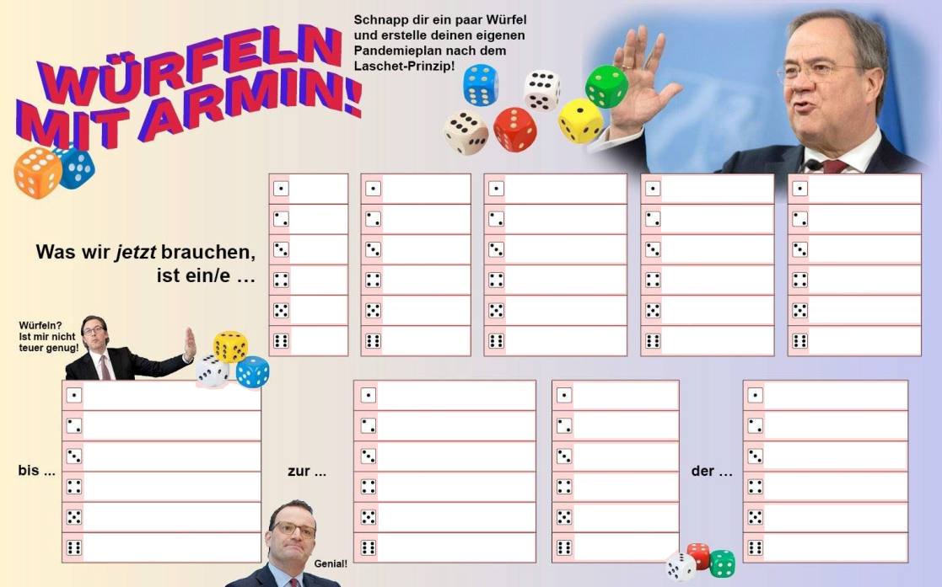
14979
 |  |  |  |  |  |  |  |  |  |  | 1 | ▲ Ändere dieses Feld, um neu zu würfeln. ▲ Egal welche Zahl, hauptsache anders.

 |  |  | 2 |  | 4 | 4 |  | 6 |  | 4
 |  |  | zwei- |  | fache/n | intransparente/n |  | Ehren- |  | Kampange

 |  |  | ein- |  | tägige/n | harte/n |  | Wellenbrecher- |  | Lockdown
 |  |  | zwei- |  | wöchige/n | soften |  | Brücken- |  | Stopp
 |  |  | drei- |  | monatige/n | optionale/n |  | Treppen- |  | Maßnahme
 |  |  | vier- |  | fache/n | intransparente/n |  | Wende- |  | Kampange
 |  |  | fünf- |  | malige/n | alternativlose/n |  | Impf- |  | Sprint
 |  |  | sechs- |  | hebige/n | unumkehrbare/n |  | Ehren- |  | Matrix

 | zum Sommer |  |  | sofortigen |  |  | Senkung |  | Senkung
 | auf Weiteres |  |  | nachhaltigen |  |  | Steigerung |  | Steigerung
 | zur Bundestagswahl |  |  | allmählichen |  |  | Beendigung |  | Beendigung
 | 2030 |  |  | unausweichlichen |  |  | Halbierung |  | Halbierung
 | nach dem Abitur |  |  | wirtschaftsschonenden |  |  | Vernichtung |  | Vernichtung
 | in die Puppen |  |  | willkürlichen |  |  | Beschönigung |  | Beschönigung

Was wir jetzt brauchen, ist ein/e zwei- fache/n intransparente/n Ehren- Kampange bis auf Weiteres zur allmählichen Senkung der Steigerung

Originalidee von: |  | https://www.reddit.com/r/de/comments/mkt3a8/würfeln_mit_armin_erstelle_deinen_eigenen/

